Bill
SITC CONTAINER LINES CO., LTD. |  |  |  |  |  | B/L NO. | SITGTXHP350492
1.SHIPPER |  |  |  |  | 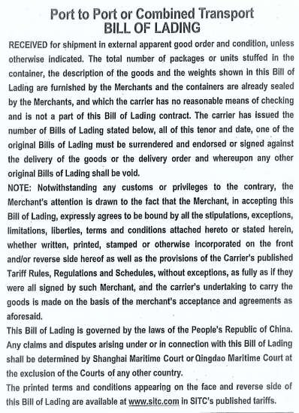
SMOOTH INTERNATIONAL LOGISTICS LTD ROOM 3309,A TOWER,REITH INTERNATIONAL, YANHE NORTH ROAD NO.1002,LUOHU DISTRICT, SHENZHEN CITY,CHINA TEL:0755-82336126
2.CONSIGNEE
0107001486#VNLOGS EXPORT AND IMPORT JOINT STOCK COMPANY #8B PHU MINH, CO NHUE 2 , BAC TU LIEM , HANOI, VIETNAM #TELL: 0987287988. #EMAIL: TOANVNLOGS@GMAIL.COM
3.NOTIFY PARTY
0107001486#VNLOGS EXPORT AND IMPORT JOINT STOCK COMPANY #8B PHU MINH, CO NHUE 2 , BAC TU LIEM , HANOI, VIETNAM #TELL: 0987287988. #EMAIL: TOANVNLOGS@GMAIL.COM
4.*Precarriage by |  |  | 5.*Place of Receipt
 |  |  | XINGANG,CHINA | CY
6.Vessel/voy No |  |  | 7.Port of Loading
SITC LIANYUNGANG V.2120S |  |  | XINGANG,CHINA
8.Port of Discharge |  |  | 9.*Place of Delivery
HAIPHONG,VIETNAM |  |  | HAIPHONG,VIETNAM | CY
Container No./Seal No. Marks and No. N/M |  | Number and Kind of package:description of goods 1*20GP FCL CONTAINER STC |  |  |  | Gross Weight | mea
 |  | 664 ROLLS |  |  |  | 23,510.000KGS | 30.0000CBM
 |  | SHIPPER'S LOAD,COUNT & SEAL (1X20'GP) CONTAINER S.T.C. PVC SHEET HS:392043
TRHU2380660/SITF991393/20GP
 |  | CY-CY
 |  | SHIPPED ON BOARD |  |  |  | AUG.27, 2021
 |  | SHIPPER'SLOAD,COUNT&SEAL
 |  | FREIGHT PREPAID
10.Total No.ofcontainers | SAY ONE CONTAINERS ONLY
OrPackages(inwords)
11.Freight & charges | Rate |  |  |  | Unit | Prepaid | Collect

Prepaid at | Payable at |  |  |  |  | Number of Original B(s)/L
Place of issue and date |  |  |  |  |  | 12.Declared Value/Charge
2021-08-27 | TIANJIN
LADEN ON BOARD THE VESSEL |  |  |  |  | AS AGENT FOR THE CARRIER
DATE BY. |  |  |  |  | SITC CONTAINER LINES CO., LTD.
 |  |  |  |  | SITC STANDARD FORM 2011

